21.1.1~21.4.27
所涉及的算法题
已同步
https://codetop.cc
公司 | 部门 | 岗位 | 日期 | 链接
字节跳动 | 飞书 | 后端 | 2021.01.01 | https://www.nowcoder.com/discuss/584983
字节跳动 | 教育 | 前端 | 2021.01.04 | https://www.nowcoder.com/discuss/585747
字节跳动 | 教育 | 后端 | 2021.01.04 | https://www.nowcoder.com/discuss/585618
字节跳动 |  | 后端 | 2021.01.04 | https://www.nowcoder.com/discuss/585339
字节跳动 | 视频架构 | 客户端 | 2021.01.05 | https://www.nowcoder.com/discuss/589920
字节跳动 | 广告 | 前端 | 2021.01.05 | https://www.nowcoder.com/discuss/585923
字节跳动 | 抖音 | 客户端 | 2021.01.05 | https://www.nowcoder.com/discuss/585867
字节跳动 |  | 后端 | 2021.01.06 | https://www.nowcoder.com/discuss/586244
字节跳动 | 飞书 | 后端 | 2021.01.06 | https://www.nowcoder.com/discuss/586180
字节跳动 | 抖音 | 客户端 | 2021.01.08 | https://www.nowcoder.com/discuss/587070
字节跳动 |  | 前端 | 2021.01.08 | https://www.nowcoder.com/discuss/586937
字节跳动 |  | 算法 | 2021.01.08 | https://www.nowcoder.com/discuss/586909
字节跳动 | 抖音 | 后端 | 2021.01.08 | https://www.nowcoder.com/discuss/586887
字节跳动 | 电商 | 后端 | 2021.01.08 | https://www.nowcoder.com/discuss/586725

字节跳动 |  | 前端 | 2021.01.08 | https://www.nowcoder.com/discuss/586617
字节跳动 | 教育 | 前端 | 2021.01.08 | https://www.nowcoder.com/discuss/586484
字节跳动 | 教育 | 前端 | 2021.01.08 | https://www.nowcoder.com/discuss/586467
字节跳动 |  | 前端 | 2021.01.09 | https://www.nowcoder.com/discuss/587244
字节跳动 |  | 测试 | 2021.01.09 | https://www.nowcoder.com/discuss/587094
字节跳动 | 财经 | 后端 | 2021.01.09 | https://www.nowcoder.com/discuss/587091
字节跳动 |  | 后端 | 2021.01.10 | https://www.nowcoder.com/discuss/587406
字节跳动 | 教育 | 后端 | 2021.01.11 | https://www.nowcoder.com/discuss/587724
字节跳动 | 飞书 | 后端 | 2021.01.11 | https://www.nowcoder.com/discuss/587656
字节跳动 |  | 后端 | 2021.01.11 | https://www.nowcoder.com/discuss/587589
字节跳动 |  | 算法 | 2021.01.12 | https://www.nowcoder.com/discuss/587985
字节跳动 | 今日头条 | 测试 | 2021.01.12 | https://www.nowcoder.com/discuss/587750
字节跳动 | 广告 | 后端 | 2021.01.13 | https://www.nowcoder.com/discuss/588328
字节跳动 | 游戏 | 测试 | 2021.01.13 | https://www.nowcoder.com/discuss/588254
字节跳动 |  | 客户端 | 2021.01.13 | https://www.nowcoder.com/discuss/588163
字节跳动 | data | 后端 | 2021.01.13 | https://www.nowcoder.com/discuss/588150
字节跳动 |  | 后端 | 2021.01.13 | https://www.nowcoder.com/discuss/588011
字节跳动 | 抖音 | 客户端 | 2021.01.14 | https://www.nowcoder.com/discuss/589906
字节跳动 |  | 后端 | 2021.01.14 | https://www.nowcoder.com/discuss/589904
字节跳动 | 教育 | 前端 | 2021.01.14 | https://www.nowcoder.com/discuss/588626
字节跳动 |  | 客户端 | 2021.01.14 | https://www.nowcoder.com/discuss/588625
字节跳动 |  | 后端 | 2021.01.15 | https://www.nowcoder.com/discuss/589021
字节跳动 | 教育 | 后端 | 2021.01.15 | https://www.nowcoder.com/discuss/588883
字节跳动 |  | 后端 | 2021.01.15 | https://www.nowcoder.com/discuss/588763
字节跳动 |  | 前端 | 2021.01.16 | https://www.nowcoder.com/discuss/589028
字节跳动 |  | 客户端 | 2021.01.18 | https://www.nowcoder.com/discuss/589596
字节跳动 |  | 测试 | 2021.01.18 | https://www.nowcoder.com/discuss/589594
字节跳动 | 财经 | 后端 | 2021.01.18 | https://www.nowcoder.com/discuss/589565
字节跳动 | 国际化 | 前端 | 2021.01.18 | https://www.nowcoder.com/discuss/589545
字节跳动 | 教育 | 客户端 | 2021.01.18 | https://www.nowcoder.com/discuss/589523
字节跳动 | 教育 | 前端 | 2021.01.18 | https://www.nowcoder.com/discuss/589477
字节跳动 |  | 测试 | 2021.01.18 | https://www.nowcoder.com/discuss/589435
字节跳动 |  | 客户端 | 2021.01.19 | https://www.nowcoder.com/discuss/589764
字节跳动 | 教育 | 测试 | 2021.01.19 | https://www.nowcoder.com/discuss/589690
字节跳动 | 技术中台 | 后端 | 2021.01.20 | https://www.nowcoder.com/discuss/590143
字节跳动 | 直播 | 后端 | 2021.01.20 | https://www.nowcoder.com/discuss/590126
字节跳动 | Music | 算法 | 2021.01.21 | https://www.nowcoder.com/discuss/590406
字节跳动 | 产品研发 | 前端 | 2021.01.21 | https://www.nowcoder.com/discuss/590371
字节跳动 |  | 后端 | 2021.01.21 | https://www.nowcoder.com/discuss/590156
字节跳动 | 财经 | 后端 | 2021.01.22 | https://www.nowcoder.com/discuss/590733
字节跳动 | 教育 | 前端 | 2021.01.22 | https://www.nowcoder.com/discuss/590728
字节跳动 | 电商 | 后端 | 2021.01.22 | https://www.nowcoder.com/discuss/590595
字节跳动 | 国际化 | 前端 | 2021.01.22 | https://www.nowcoder.com/discuss/590484
字节跳动 |  | 客户端 | 2021.01.24 | https://www.nowcoder.com/discuss/591040
字节跳动 | 技术中台 | 后端 | 2021.01.24 | https://www.nowcoder.com/discuss/590908
字节跳动 |  | 客户端 | 2021.01.24 | https://www.nowcoder.com/discuss/590895
字节跳动 |  | 测试 | 2021.01.25 | https://www.nowcoder.com/discuss/591285
字节跳动 | 直播 | 后端 | 2021.01.25 | https://www.nowcoder.com/discuss/591083
字节跳动 | 技术中台 | 后端 | 2021.01.26 | https://www.nowcoder.com/discuss/591460
字节跳动 |  | 客户端 | 2021.01.27 | https://www.nowcoder.com/discuss/591629
字节跳动 |  | 前端 | 2021.01.27 | https://www.nowcoder.com/discuss/591563
字节跳动 | 教育 | 后端 | 2021.01.27 | https://www.nowcoder.com/discuss/591545
字节跳动 |  | 数据相关 | 2021.01.28 | https://www.nowcoder.com/discuss/592112
字节跳动 |  | 后端 | 2021.01.28 | https://www.nowcoder.com/discuss/591717
字节跳动 | 教育 | 后端 | 2021.01.29 | https://www.nowcoder.com/discuss/592476
字节跳动 |  | 测试 | 2021.01.31 | https://www.nowcoder.com/discuss/592986
字节跳动 | 教育 | 后端 | 2021.01.31 | https://www.nowcoder.com/discuss/592914
字节跳动 | 教育 | 前端 | 2021.01.31 | https://www.nowcoder.com/discuss/592850
字节跳动 | data | 前端 | 2021.01.31 | https://www.nowcoder.com/discuss/592850
字节跳动 | 飞书 | 后端 | 2021.01.31 | https://www.nowcoder.com/discuss/592183
字节跳动 | 教育 | 后端 | 2021.01.31 | https://www.nowcoder.com/discuss/592131
字节跳动 | 广告 | 数据相关 | 2021.01.31 | https://www.nowcoder.com/discuss/592114
字节跳动 | 广告 | 后端 | 2021.02.01 | https://www.nowcoder.com/discuss/593171
字节跳动 |  | 后端 | 2021.02.01 | https://www.nowcoder.com/discuss/593146
字节跳动 |  | 测试 | 2021.02.02 | https://www.nowcoder.com/discuss/593508
字节跳动 | 公益部门 | 前端 | 2021.02.03 | https://www.nowcoder.com/discuss/593792
字节跳动 | 国际化 | 前端 | 2021.02.03 | https://www.nowcoder.com/discuss/593773
字节跳动 |  | 测试 | 2021.02.03 | https://www.nowcoder.com/discuss/593729
字节跳动 | 技术中台 | 后端 | 2021.02.03 | https://www.nowcoder.com/discuss/593655
字节跳动 | 国际化电商 | 后端 | 2021.02.03 | https://www.nowcoder.com/discuss/593554
字节跳动 |  | 前端 | 2021.02.04 | https://www.nowcoder.com/discuss/594276
字节跳动 | 教育 | 后端 | 2021.02.04 | https://www.nowcoder.com/discuss/594126
字节跳动 | 抖音 | 后端 | 2021.02.04 | https://www.nowcoder.com/discuss/594075
字节跳动 | 教育 | 后端 | 2021.02.06 | https://www.nowcoder.com/discuss/594716
字节跳动 | 企业应用 | 测试 | 2021.02.06 | https://www.nowcoder.com/discuss/594639
字节跳动 | 抖音 | 测试 | 2021.02.06 | https://www.nowcoder.com/discuss/594639
字节跳动 | 广告 | 测试 | 2021.02.06 | https://www.nowcoder.com/discuss/594639
字节跳动 | 教育 | 后端 | 2021.02.06 | https://www.nowcoder.com/discuss/594602
字节跳动 | 教育 | 前端 | 2021.02.07 | https://www.nowcoder.com/discuss/595028
字节跳动 | 电商 | 后端 | 2021.02.07 | https://www.nowcoder.com/discuss/594977
字节跳动 |  | 测试 | 2021.02.07 | https://www.nowcoder.com/discuss/594890
字节跳动 | 抖音 | 后端 | 2021.02.08 | https://www.nowcoder.com/discuss/595193
字节跳动 | 飞书 | 前端 | 2021.02.08 | https://www.nowcoder.com/discuss/595105
字节跳动 | 基础架构 | 后端 | 2021.02.09 | https://www.nowcoder.com/discuss/595434
字节跳动 | 企业应用 | 后端 | 2021.02.09 | https://www.nowcoder.com/discuss/595337
字节跳动 | 抖音 | 测试 | 2021.02.09 | https://www.nowcoder.com/discuss/595290
字节跳动 | 教育 | 后端 | 2021.02.09 | https://www.nowcoder.com/discuss/595230
字节跳动 |  | 测试 | 2021.02.10 | https://www.nowcoder.com/discuss/595552
字节跳动 | 广告 | 前端 | 2021.02.13 | https://www.nowcoder.com/discuss/595905
字节跳动 |  | 后端 | 2021.02.14 | https://www.nowcoder.com/discuss/595982
字节跳动 |  | 后端 | 2021.02.18 | https://www.nowcoder.com/discuss/596489
字节跳动 |  | 前端 | 2021.02.18 | https://www.nowcoder.com/discuss/596370
字节跳动 |  | 后端 | 2021.02.19 | https://www.nowcoder.com/discuss/596907
字节跳动 | 电商 | 测试 | 2021.02.19 | https://www.nowcoder.com/discuss/596882
字节跳动 | 抖音 | 后端 | 2021.02.19 | https://www.nowcoder.com/discuss/596800
字节跳动 |  | 后端 | 2021.02.22 | https://www.nowcoder.com/discuss/597883
字节跳动 |  | 后端 | 2021.02.22 | https://www.nowcoder.com/discuss/597349
字节跳动 | 教育 | 前端 | 2021.02.23 | https://www.nowcoder.com/discuss/598700
字节跳动 |  | 前端 | 2021.02.23 | https://www.nowcoder.com/discuss/598584
字节跳动 | 幸福里 | 后端 | 2021.02.23 | https://www.nowcoder.com/discuss/598544
字节跳动 | 教育 | 后端 | 2021.02.23 | https://www.nowcoder.com/discuss/598515
字节跳动 | 飞书 | 前端 | 2021.02.23 | https://www.nowcoder.com/discuss/598162
字节跳动 |  | 后端 | 2021.02.23 | https://www.nowcoder.com/discuss/597769
字节跳动 | 业务中台 | 后端 | 2021.02.23 | https://www.nowcoder.com/discuss/597433
字节跳动 | 教育 | 后端 | 2021.02.24 | https://www.nowcoder.com/discuss/599399
字节跳动 | 教育 | 前端 | 2021.02.24 | https://www.nowcoder.com/discuss/599338
字节跳动 | 电商 | 测试 | 2021.02.24 | https://www.nowcoder.com/discuss/599331
字节跳动 | 游戏 | 客户端 | 2021.02.24 | https://www.nowcoder.com/discuss/599265
字节跳动 | 飞书 | 后端 | 2021.02.24 | https://www.nowcoder.com/discuss/598791
字节跳动 | 飞书 | 后端 | 2021.02.25 | https://www.nowcoder.com/discuss/600312
字节跳动 | 基础架构 | 后端 | 2021.02.25 | https://www.nowcoder.com/discuss/600221
字节跳动 | 抖音 | 后端 | 2021.02.25 | https://www.nowcoder.com/discuss/599856
字节跳动 | 教育 | 后端 | 2021.02.26 | https://www.nowcoder.com/discuss/600811
字节跳动 | 教育 | 客户端 | 2021.02.26 | https://www.nowcoder.com/discuss/600800
字节跳动 |  | 后端 | 2021.02.26 | https://www.nowcoder.com/discuss/600786
字节跳动 | 电商 | 测试 | 2021.02.26 | https://www.nowcoder.com/discuss/600640
字节跳动 | 抖音 | 后端 | 2021.02.26 | https://www.nowcoder.com/discuss/600629
字节跳动 | AI Lab | 后端 | 2021.02.26 | https://www.nowcoder.com/discuss/600430
字节跳动 | 抖音 | 后端 | 2021.02.26 | https://www.nowcoder.com/discuss/600379
字节跳动 | 今日头条 | 后端 | 2021.02.27 | https://www.nowcoder.com/discuss/601343
字节跳动 | 教育 | 后端 | 2021.02.27 | https://www.nowcoder.com/discuss/601337
字节跳动 |  | 后端 | 2021.02.27 | https://www.nowcoder.com/discuss/601186
字节跳动 | 电商 | 后端 | 2021.02.28 | https://www.nowcoder.com/discuss/601773
字节跳动 | 商业变现 | 后端 | 2021.02.28 | https://www.nowcoder.com/discuss/601767
字节跳动 |  | 后端 | 2021.02.28 | https://www.nowcoder.com/discuss/601745
字节跳动 | 财经 | 后端 | 2021.02.28 | https://www.nowcoder.com/discuss/601716
字节跳动 | 抖音 | 前端 | 2021.02.28 | https://www.nowcoder.com/discuss/601713
字节跳动 | 懂车帝 | 后端 | 2021.02.28 | https://www.nowcoder.com/discuss/601657
字节跳动 | 电商 | 后端 | 2021.02.28 | https://www.nowcoder.com/discuss/601596
字节跳动 |  | 数据研发 | 2021.03.01 | https://www.nowcoder.com/discuss/602031
字节跳动 |  | 后端 | 2021.03.01 | https://www.nowcoder.com/discuss/602062
字节跳动 | helo | 后端 | 2021.03.01 | https://www.nowcoder.com/discuss/602119
字节跳动 |  | 算法 | 2021.03.01 | https://www.nowcoder.com/discuss/602119
字节跳动 | 游戏 | 客户端 | 2021.03.01 | https://www.nowcoder.com/discuss/602238
字节跳动 |  | 后端 | 2021.03.01 | https://www.nowcoder.com/discuss/602279
字节跳动 | 游戏 | 前端 | 2021.03.01 | https://www.nowcoder.com/discuss/602289
字节跳动 | 教育 | 后端 | 2021.03.01 | https://www.nowcoder.com/discuss/602369
字节跳动 | 财经 | 后端 | 2021.03.01 | https://www.nowcoder.com/discuss/602527
字节跳动 | 今日头条 | 后端 | 2021.03.01 | https://www.nowcoder.com/discuss/602709
字节跳动 | 教育 | 后端 | 2021.03.01 | https://www.nowcoder.com/discuss/602709
字节跳动 | 游戏 | 客户端 | 2021.03.01 | https://www.nowcoder.com/discuss/602722
字节跳动 |  | 后端 | 2021.03.01 | https://www.nowcoder.com/discuss/602759
字节跳动 | 电商 | 后端 | 2021.03.02 | https://www.nowcoder.com/discuss/603263
字节跳动 |  | 后端 | 2021.03.02 | https://www.nowcoder.com/discuss/603517
字节跳动 | 产品研发 | 后端 | 2021.03.02 | https://www.nowcoder.com/discuss/603573
字节跳动 | 广告 | 后端 | 2021.03.02 | https://www.nowcoder.com/discuss/603664
字节跳动 | 教育 | 客户端 | 2021.03.02 | https://www.nowcoder.com/discuss/603672
字节跳动 | 教育 | 后端 | 2021.03.03 | https://www.nowcoder.com/discuss/603735
字节跳动 | 技术中台 | 客户端 | 2021.03.03 | https://www.nowcoder.com/discuss/603854
字节跳动 |  | 后端 | 2021.03.03 | https://www.nowcoder.com/discuss/603916
字节跳动 |  | 测试 | 2021.03.03 | https://www.nowcoder.com/discuss/604158
字节跳动 | 国际化 | 后端 | 2021.03.03 | https://www.nowcoder.com/discuss/604160
字节跳动 |  | 测试 | 2021.03.03 | https://www.nowcoder.com/discuss/604201
字节跳动 |  | 数据研发 | 2021.03.03 | https://www.nowcoder.com/discuss/604268
字节跳动 | 教育 | 后端 | 2021.03.03 | https://www.nowcoder.com/discuss/604471
字节跳动 |  | 后端 | 2021.03.03 | https://www.nowcoder.com/discuss/604516
字节跳动 |  | 客户端 | 2021.03.03 | https://www.nowcoder.com/discuss/604691
字节跳动 | 幸福里 | 后端 | 2021.03.04 | https://www.nowcoder.com/discuss/604744
字节跳动 | 今日头条 | 前端 | 2021.03.04 | https://www.nowcoder.com/discuss/604748
字节跳动 | 教育 | 后端 | 2021.03.04 | https://www.nowcoder.com/discuss/604759
字节跳动 |  | 测试 | 2021.03.04 | https://www.nowcoder.com/discuss/604800
字节跳动 | 教育 | 前端 | 2021.03.04 | https://www.nowcoder.com/discuss/605087
字节跳动 | 数据平台 | 后端 | 2021.03.04 | https://www.nowcoder.com/discuss/605166
字节跳动 | 商业变现 | 测试 | 2021.03.04 | https://www.nowcoder.com/discuss/605167
字节跳动 | 效率工程 | 后端 | 2021.03.04 | https://www.nowcoder.com/discuss/605237
字节跳动 |  | 测试 | 2021.03.04 | https://www.nowcoder.com/discuss/605259
字节跳动 |  | 客户端 | 2021.03.04 | https://www.nowcoder.com/discuss/605311
字节跳动 |  | 后端 | 2021.03.04 | https://www.nowcoder.com/discuss/605380
字节跳动 | data | 后端 | 2021.03.05 | https://www.nowcoder.com/discuss/606023
字节跳动 | 产品研发 | 后端 | 2021.03.05 | https://www.nowcoder.com/discuss/606523
字节跳动 | 今日头条 | 测试 | 2021.03.05 | https://www.nowcoder.com/discuss/606950
字节跳动 |  | 后端 | 2021.03.05 | https://www.nowcoder.com/discuss/606786
字节跳动 | 抖音 | 客户端 | 2021.03.06 | https://www.nowcoder.com/discuss/607442
字节跳动 | 教育 | 后端 | 2021.03.06 | https://www.nowcoder.com/discuss/607444
字节跳动 | 广告 | 后端 | 2021.03.06 | https://www.nowcoder.com/discuss/607446
字节跳动 | 幸福里 | 前端 | 2021.03.07 | https://www.nowcoder.com/discuss/607556
字节跳动 |  | 后端 | 2021.03.07 | https://www.nowcoder.com/discuss/607800
字节跳动 | 教育 | 前端 | 2021.03.07 | https://www.nowcoder.com/discuss/607814
字节跳动 | 技术中台 | 客户端 | 2021.03.08 | https://www.nowcoder.com/discuss/608458
字节跳动 |  | 后端 | 2021.03.08 | https://www.nowcoder.com/discuss/608516
字节跳动 | 商业变现 | 算法 | 2021.03.08 | https://www.nowcoder.com/discuss/608665
字节跳动 | 架构 | 后端 | 2021.03.08 | https://www.nowcoder.com/discuss/608687
字节跳动 | 商业变现 | 测试 | 2021.03.08 | https://www.nowcoder.com/discuss/608732
字节跳动 | 教育 | 后端 | 2021.03.08 | https://www.nowcoder.com/discuss/608758
字节跳动 | 技术中台 | 前端 | 2021.03.08 | https://www.nowcoder.com/discuss/608881
字节跳动 |  | 客户端 | 2021.03.09 | https://www.nowcoder.com/discuss/609052
字节跳动 |  | 后端 | 2021.03.09 | https://www.nowcoder.com/discuss/609069
字节跳动 |  | 测试 | 2021.03.09 | https://www.nowcoder.com/discuss/609177
字节跳动 |  | 后端 | 2021.03.09 | https://www.nowcoder.com/discuss/609533
字节跳动 |  | 数据研发 | 2021.03.09 | https://www.nowcoder.com/discuss/609584
字节跳动 | 技术中台 | 后端 | 2021.03.09 | https://www.nowcoder.com/discuss/609710
字节跳动 | 教育 | 后端 | 2021.03.09 | https://www.nowcoder.com/discuss/609841
字节跳动 | 广告 | 后端 | 2021.03.09 | https://www.nowcoder.com/discuss/609854
字节跳动 | 抖音 | 客户端 | 2021.03.09 | https://www.nowcoder.com/discuss/609899
字节跳动 | 懂车帝 | 后端 | 2021.03.09 | https://www.nowcoder.com/discuss/609995
字节跳动 | 云原生 | 前端 | 2021.03.10 | https://www.nowcoder.com/discuss/610200
字节跳动 | 抖音 | 客户端 | 2021.03.10 | https://www.nowcoder.com/discuss/610307
字节跳动 |  | 客户端 | 2021.03.10 | https://www.nowcoder.com/discuss/610329
字节跳动 |  | 后端 | 2021.03.10 | https://www.nowcoder.com/discuss/610944
字节跳动 |  | 后端 | 2021.03.11 | https://www.nowcoder.com/discuss/611346
字节跳动 |  | 后端 | 2021.03.11 | https://www.nowcoder.com/discuss/611464
字节跳动 |  | 后端 | 2021.03.11 | https://www.nowcoder.com/discuss/611627
字节跳动 |  | 后端 | 2021.03.11 | https://www.nowcoder.com/discuss/611651
字节跳动 | 架构 | 后端 | 2021.03.11 | https://www.nowcoder.com/discuss/611769
字节跳动 | 抖音 | 数据研发 | 2021.03.11 | https://www.nowcoder.com/discuss/611776
字节跳动 |  | 后端 | 2021.03.11 | https://www.nowcoder.com/discuss/611814
字节跳动 | 飞书 | 后端 | 2021.03.11 | https://www.nowcoder.com/discuss/611844
字节跳动 |  | 后端 | 2021.03.11 | https://www.nowcoder.com/discuss/611849
字节跳动 | 抖音 | 客户端 | 2021.03.11 | https://www.nowcoder.com/discuss/611881
字节跳动 |  | 前端 | 2021.03.12 | https://www.nowcoder.com/discuss/612329
字节跳动 | 中台 | 后端 | 2021.03.12 | https://www.nowcoder.com/discuss/612494
字节跳动 | 系统部 | 后端 | 2021.03.12 | https://www.nowcoder.com/discuss/612503
字节跳动 |  | 测试 | 2021.03.12 | https://www.nowcoder.com/discuss/612539
字节跳动 |  | 后端 | 2021.03.12 | https://www.nowcoder.com/discuss/612581
字节跳动 |  | 前端 | 2021.03.12 | https://www.nowcoder.com/discuss/612720
字节跳动 |  | 测试 | 2021.03.13 | https://www.nowcoder.com/discuss/612952
字节跳动 | 抖音 | 后端 | 2021.03.13 | https://www.nowcoder.com/discuss/613358
字节跳动 |  | 数据研发 | 2021.03.14 | https://www.nowcoder.com/discuss/613574
字节跳动 | 飞书 | 后端 | 2021.03.14 | https://www.nowcoder.com/discuss/613631
字节跳动 |  | 后端 | 2021.03.14 | https://www.nowcoder.com/discuss/613641
字节跳动 |  | 后端 | 2021.03.14 | https://www.nowcoder.com/discuss/613651
字节跳动 |  | 客户端 | 2021.03.14 | https://www.nowcoder.com/discuss/613664
字节跳动 | 火山引擎 | 前端 | 2021.03.14 | https://www.nowcoder.com/discuss/613680
字节跳动 |  | 测试 | 2021.03.14 | https://www.nowcoder.com/discuss/613694
字节跳动 |  | 前端 | 2021.03.14 | https://www.nowcoder.com/discuss/613722
字节跳动 |  | 前端 | 2021.03.14 | https://www.nowcoder.com/discuss/613730
字节跳动 | 基础架构 | 后端 | 2021.03.14 | https://www.nowcoder.com/discuss/613787
字节跳动 | 抖音 | 客户端 | 2021.03.14 | https://www.nowcoder.com/discuss/613806
字节跳动 |  | 后端 | 2021.03.15 | https://www.nowcoder.com/discuss/614271
字节跳动 | 商业变现 | 后端 | 2021.03.15 | https://www.nowcoder.com/discuss/614281
字节跳动 |  | 测试 | 2021.03.15 | https://www.nowcoder.com/discuss/614303
字节跳动 |  | 后端 | 2021.03.15 | https://www.nowcoder.com/discuss/614337
字节跳动 | data | 后端 | 2021.03.15 | https://www.nowcoder.com/discuss/614361
字节跳动 | 游戏 | 客户端 | 2021.03.15 | https://www.nowcoder.com/discuss/614374
字节跳动 | 教育 | 后端 | 2021.03.15 | https://www.nowcoder.com/discuss/614383
字节跳动 |  | 后端 | 2021.03.15 | https://www.nowcoder.com/discuss/614414
字节跳动 | 飞书 | 后端 | 2021.03.15 | https://www.nowcoder.com/discuss/614524
字节跳动 |  | 后端 | 2021.03.15 | https://www.nowcoder.com/discuss/614626
字节跳动 | 教育 | 后端 | 2021.03.15 | https://www.nowcoder.com/discuss/614631
字节跳动 |  | 后端 | 2021.03.15 | https://www.nowcoder.com/discuss/614716
字节跳动 | data-EDU | 算法 | 2021.03.15 | https://www.nowcoder.com/discuss/614782
字节跳动 |  | 后端 | 2021.03.16 | https://www.nowcoder.com/discuss/615221
字节跳动 | 游戏 | 客户端 | 2021.03.16 | https://www.nowcoder.com/discuss/615249
字节跳动 | 抖音 | 后端 | 2021.03.16 | https://www.nowcoder.com/discuss/615266
字节跳动 | 广告 | 算法 | 2021.03.16 | https://www.nowcoder.com/discuss/615322
字节跳动 |  | 前端 | 2021.03.16 | https://www.nowcoder.com/discuss/615411
字节跳动 |  | 后端 | 2021.03.16 | https://www.nowcoder.com/discuss/615470
字节跳动 | 数据平台 | 后端 | 2021.03.16 | https://www.nowcoder.com/discuss/615501
字节跳动 | 番茄小说 | 后端 | 2021.03.16 | https://www.nowcoder.com/discuss/615501
字节跳动 | 飞书 | 后端 | 2021.03.17 | https://www.nowcoder.com/discuss/615929
字节跳动 | 飞书 | 后端 | 2021.03.17 | https://www.nowcoder.com/discuss/616238
字节跳动 | 抖音 | 后端 | 2021.03.17 | https://www.nowcoder.com/discuss/616238
字节跳动 | 系统部 | 后端 | 2021.03.17 | https://www.nowcoder.com/discuss/616482
字节跳动 | 基础架构 | 后端 | 2021.03.17 | https://www.nowcoder.com/discuss/616611
字节跳动 |  | 测试 | 2021.03.17 | https://www.nowcoder.com/discuss/616675
字节跳动 |  | 后端 | 2021.03.18 | https://www.nowcoder.com/discuss/616807
字节跳动 |  | 算法 | 2021.03.18 | https://www.nowcoder.com/discuss/617273
字节跳动 |  | 后端 | 2021.03.18 | https://www.nowcoder.com/discuss/617447
字节跳动 | 电商 | 后端 | 2021.03.18 | https://www.nowcoder.com/discuss/617465
字节跳动 |  | 算法 | 2021.03.18 | https://www.nowcoder.com/discuss/617513
字节跳动 | AI Lab | 算法 | 2021.03.18 | https://www.nowcoder.com/discuss/617514
字节跳动 |  | 后端 | 2021.03.18 | https://www.nowcoder.com/discuss/617523
字节跳动 |  | 前端 | 2021.03.18 | https://www.nowcoder.com/discuss/617535
字节跳动 | 安全与风控 | 后端 | 2021.03.18 | https://www.nowcoder.com/discuss/617783
字节跳动 | 教育 | 后端 | 2021.03.18 | https://www.nowcoder.com/discuss/617896
字节跳动 |  | 数据研发 | 2021.03.18 | https://www.nowcoder.com/discuss/617913
字节跳动 |  | 后端 | 2021.03.18 | https://www.nowcoder.com/discuss/617939
字节跳动 |  | 测试 | 2021.03.19 | https://www.nowcoder.com/discuss/618004
字节跳动 |  | 后端 | 2021.03.19 | https://www.nowcoder.com/discuss/618247
字节跳动 |  | 后端 | 2021.03.19 | https://www.nowcoder.com/discuss/618512
字节跳动 | 游戏 | 前端 | 2021.03.19 | https://www.nowcoder.com/discuss/618614
字节跳动 | 抖音 | 前端 | 2021.03.19 | https://www.nowcoder.com/discuss/618640
字节跳动 |  | 客户端 | 2021.03.19 | https://www.nowcoder.com/discuss/618655
字节跳动 | 电商 | 后端 | 2021.03.19 | https://www.nowcoder.com/discuss/618812
字节跳动 |  | 测试 | 2021.03.19 | https://www.nowcoder.com/discuss/618855
字节跳动 | 电商 | 后端 | 2021.03.20 | https://www.nowcoder.com/discuss/619050
字节跳动 | 幸福里 | 前端 | 2021.03.20 | https://www.nowcoder.com/discuss/619052
字节跳动 | 基础架构 | 后端 | 2021.03.20 | https://www.nowcoder.com/discuss/619161
字节跳动 | 广告 | 测试 | 2021.03.20 | https://www.nowcoder.com/discuss/619182
字节跳动 |  | 测试 | 2021.03.20 | https://www.nowcoder.com/discuss/619310
字节跳动 | 基础架构 | 后端 | 2021.03.20 | https://www.nowcoder.com/discuss/619406
字节跳动 | 教育 | 客户端 | 2021.03.20 | https://www.nowcoder.com/discuss/619434
字节跳动 | 教育 | 后端 | 2021.03.21 | https://www.nowcoder.com/discuss/619544
字节跳动 |  | 后端 | 2021.03.21 | https://www.nowcoder.com/discuss/619628
字节跳动 | data | 后端 | 2021.03.21 | https://www.nowcoder.com/discuss/619949
字节跳动 | 电商 | 后端 | 2021.03.21 | https://www.nowcoder.com/discuss/620005
字节跳动 | 飞书 | 前端 | 2021.03.22 | https://www.nowcoder.com/discuss/620380
字节跳动 |  | 后端 | 2021.03.22 | https://www.nowcoder.com/discuss/620479
字节跳动 | AI Lab | 算法 | 2021.03.22 | https://www.nowcoder.com/discuss/620504
字节跳动 |  | 后端 | 2021.03.22 | https://www.nowcoder.com/discuss/620533
字节跳动 | 商业化 | 后端 | 2021.03.22 | https://www.nowcoder.com/discuss/620557
字节跳动 | 飞书 | 后端 | 2021.03.22 | https://www.nowcoder.com/discuss/620580
字节跳动 |  | 后端 | 2021.03.22 | https://www.nowcoder.com/discuss/620585
字节跳动 | 架构 | 后端 | 2021.03.22 | https://www.nowcoder.com/discuss/620593
字节跳动 |  | 后端 | 2021.03.22 | https://www.nowcoder.com/discuss/620670
字节跳动 |  | 后端 | 2021.03.22 | https://www.nowcoder.com/discuss/620689
字节跳动 |  | 测试 | 2021.03.22 | https://www.nowcoder.com/discuss/620742
字节跳动 |  | 测试 | 2021.03.22 | https://www.nowcoder.com/discuss/620753
字节跳动 | 企业应用 | 后端 | 2021.03.22 | https://www.nowcoder.com/discuss/620859
字节跳动 |  | 后端 | 2021.03.22 | https://www.nowcoder.com/discuss/620916
字节跳动 |  | 前端 | 2021.03.22 | https://www.nowcoder.com/discuss/620962
字节跳动 | 技术中台 | 后端 | 2021.03.23 | https://www.nowcoder.com/discuss/621171
字节跳动 | data | 客户端 | 2021.03.23 | https://www.nowcoder.com/discuss/621522
字节跳动 | 系统部 | 后端 | 2021.03.23 | https://www.nowcoder.com/discuss/621526
字节跳动 |  | 客户端 | 2021.03.23 | https://www.nowcoder.com/discuss/621533
字节跳动 |  | 后端 | 2021.03.23 | https://www.nowcoder.com/discuss/621578
字节跳动 | 火山引擎 | 后端 | 2021.03.23 | https://www.nowcoder.com/discuss/621616
字节跳动 | 教育 | 后端 | 2021.03.23 | https://www.nowcoder.com/discuss/621643
字节跳动 | 电商 | 后端 | 2021.03.23 | https://www.nowcoder.com/discuss/621658
字节跳动 | 效率工程 | 后端 | 2021.03.23 | https://www.nowcoder.com/discuss/621722
字节跳动 | 技术中台 | 后端 | 2021.03.23 | https://www.nowcoder.com/discuss/621736
字节跳动 | 商业化 | 后端 | 2021.03.23 | https://www.nowcoder.com/discuss/621795
字节跳动 |  | 数据研发 | 2021.03.23 | https://www.nowcoder.com/discuss/621799
字节跳动 | 垂直策略 | 后端 | 2021.03.24 | https://www.nowcoder.com/discuss/622060
字节跳动 | 飞书 | 前端 | 2021.03.24 | https://www.nowcoder.com/discuss/622465
字节跳动 | 教育 | 后端 | 2021.03.24 | https://www.nowcoder.com/discuss/622491
字节跳动 | 基础架构 | 后端 | 2021.03.24 | https://www.nowcoder.com/discuss/622502
字节跳动 | 电商 | 后端 | 2021.03.24 | https://www.nowcoder.com/discuss/622657
字节跳动 |  | 后端 | 2021.03.24 | https://www.nowcoder.com/discuss/622658
字节跳动 | data | 后端 | 2021.03.24 | https://www.nowcoder.com/discuss/622735
字节跳动 |  | 数据研发 | 2021.03.24 | https://www.nowcoder.com/discuss/622742
字节跳动 | 幸福里 | 后端 | 2021.03.24 | https://www.nowcoder.com/discuss/622802
字节跳动 |  | 后端 | 2021.03.24 | https://www.nowcoder.com/discuss/622941
字节跳动 |  | 前端 | 2021.03.24 | https://www.nowcoder.com/discuss/622960
字节跳动 | 游戏 | 后端 | 2021.03.24 | https://www.nowcoder.com/discuss/623025
字节跳动 |  | 数据研发 | 2021.03.25 | https://www.nowcoder.com/discuss/623104
字节跳动 |  | 后端 | 2021.03.25 | https://www.nowcoder.com/discuss/623146
字节跳动 |  | 前端 | 2021.03.25 | https://www.nowcoder.com/discuss/623486
字节跳动 |  | 算法 | 2021.03.25 | https://www.nowcoder.com/discuss/623681
字节跳动 | 飞书 | 前端 | 2021.03.25 | https://www.nowcoder.com/discuss/623700
字节跳动 |  | 前端 | 2021.03.25 | https://www.nowcoder.com/discuss/623914
字节跳动 |  | 后端 | 2021.03.25 | https://www.nowcoder.com/discuss/623935
字节跳动 | 游戏 | 后端 | 2021.03.25 | https://www.nowcoder.com/discuss/623936
字节跳动 | 抖音 | 客户端 | 2021.03.25 | https://www.nowcoder.com/discuss/623991
字节跳动 |  | 后端 | 2021.03.25 | https://www.nowcoder.com/discuss/624096
字节跳动 | 教育 | 后端 | 2021.03.25 | https://www.nowcoder.com/discuss/624108
字节跳动 |  | 后端 | 2021.03.25 | https://www.nowcoder.com/discuss/624123
字节跳动 |  | 前端 | 2021.03.25 | https://www.nowcoder.com/discuss/624128
字节跳动 |  | 后端 | 2021.03.26 | https://www.nowcoder.com/discuss/624214
字节跳动 | 视频架构 | 后端 | 2021.03.26 | https://www.nowcoder.com/discuss/624215
字节跳动 | 抖音 | 客户端 | 2021.03.26 | https://www.nowcoder.com/discuss/624348
字节跳动 | 游戏 | 前端 | 2021.03.26 | https://www.nowcoder.com/discuss/624454
字节跳动 |  | 客户端 | 2021.03.26 | https://www.nowcoder.com/discuss/624577
字节跳动 | 电商 | 后端 | 2021.03.26 | https://www.nowcoder.com/discuss/624687
字节跳动 | 商业变现 | 测试 | 2021.03.26 | https://www.nowcoder.com/discuss/624731
字节跳动 |  | 后端 | 2021.03.26 | https://www.nowcoder.com/discuss/624746
字节跳动 | 电商 | 后端 | 2021.03.26 | https://www.nowcoder.com/discuss/624764
字节跳动 |  | 客户端 | 2021.03.26 | https://www.nowcoder.com/discuss/624792
字节跳动 | 教育 | 后端 | 2021.03.26 | https://www.nowcoder.com/discuss/624831
字节跳动 |  | 客户端 | 2021.03.26 | https://www.nowcoder.com/discuss/624924
字节跳动 | 抖音 | 前端 | 2021.03.26 | https://www.nowcoder.com/discuss/624948
字节跳动 | 飞书 | 后端 | 2021.03.26 | https://www.nowcoder.com/discuss/624954
字节跳动 |  | 测试 | 2021.03.26 | https://www.nowcoder.com/discuss/625152
字节跳动 | 商业化 | 后端 | 2021.03.27 | https://www.nowcoder.com/discuss/625154
字节跳动 | 电商 | 后端 | 2021.03.28 | https://www.nowcoder.com/discuss/625855
字节跳动 | 技术中台 | 后端 | 2021.03.28 | https://www.nowcoder.com/discuss/626140
字节跳动 | 教育 | 前端 | 2021.03.29 | https://www.nowcoder.com/discuss/626657
字节跳动 |  | 前端 | 2021.03.29 | https://www.nowcoder.com/discuss/626698
字节跳动 | 游戏 | 客户端 | 2021.03.29 | https://www.nowcoder.com/discuss/626781
字节跳动 | 抖音 | 后端 | 2021.03.29 | https://www.nowcoder.com/discuss/626825
字节跳动 | 抖音 | 客户端 | 2021.03.29 | https://www.nowcoder.com/discuss/627050
字节跳动 | 商业变现 | 测试 | 2021.03.29 | https://www.nowcoder.com/discuss/627059
字节跳动 | 商业变现 | 后端 | 2021.03.29 | https://www.nowcoder.com/discuss/627180
字节跳动 | 火山引擎 | 后端 | 2021.03.29 | https://www.nowcoder.com/discuss/627223
字节跳动 | 抖音 | 后端 | 2021.03.29 | https://www.nowcoder.com/discuss/627246
字节跳动 | 教育 | 后端 | 2021.03.30 | https://www.nowcoder.com/discuss/627373
字节跳动 |  | 后端 | 2021.03.30 | https://www.nowcoder.com/discuss/627531
字节跳动 |  | 客户端 | 2021.03.30 | https://www.nowcoder.com/discuss/627601
字节跳动 | 财经 | 后端 | 2021.03.30 | https://www.nowcoder.com/discuss/627986
字节跳动 | 教育 | 前端 | 2021.03.30 | https://www.nowcoder.com/discuss/628053
字节跳动 |  | 客户端 | 2021.03.30 | https://www.nowcoder.com/discuss/628264
字节跳动 | 飞书 | 后端 | 2021.03.30 | https://www.nowcoder.com/discuss/628334
字节跳动 | 番茄小说 | 后端 | 2021.03.30 | https://www.nowcoder.com/discuss/628361
字节跳动 | 抖音 | 后端 | 2021.03.31 | https://www.nowcoder.com/discuss/628534
字节跳动 | 教育 | 后端 | 2021.03.31 | https://www.nowcoder.com/discuss/628710
字节跳动 | 游戏 | 客户端 | 2021.03.31 | https://www.nowcoder.com/discuss/628750
字节跳动 |  | 客户端 | 2021.03.31 | https://www.nowcoder.com/discuss/628752
字节跳动 | 商业化 | 后端 | 2021.03.31 | https://www.nowcoder.com/discuss/628802
字节跳动 | 幸福里 | 前端 | 2021.03.31 | https://www.nowcoder.com/discuss/628854
字节跳动 | 番茄小说 | 客户端 | 2021.03.31 | https://www.nowcoder.com/discuss/628861
字节跳动 | 电商 | 后端 | 2021.03.31 | https://www.nowcoder.com/discuss/628912
字节跳动 | data-EDU | 后端 | 2021.03.31 | https://www.nowcoder.com/discuss/629209
字节跳动 | data | 后端 | 2021.03.31 | https://www.nowcoder.com/discuss/629212
字节跳动 | 幸福里 | 后端 | 2021.03.31 | https://www.nowcoder.com/discuss/629238
字节跳动 |  | 测试 | 2021.04.01 | https://www.nowcoder.com/discuss/629499
字节跳动 | 抖音 | 后端 | 2021.04.01 | https://www.nowcoder.com/discuss/629739
字节跳动 |  | 后端 | 2021.04.01 | https://www.nowcoder.com/discuss/629973
字节跳动 | 抖音 | 客户端 | 2021.04.01 | https://www.nowcoder.com/discuss/629987
字节跳动 | 幸福里 | 测试 | 2021.04.01 | https://www.nowcoder.com/discuss/630032
字节跳动 | data | 后端 | 2021.04.01 | https://www.nowcoder.com/discuss/630113
字节跳动 |  | 后端 | 2021.04.01 | https://www.nowcoder.com/discuss/630127
字节跳动 | 飞书 | 测试 | 2021.04.01 | https://www.nowcoder.com/discuss/630180
字节跳动 | 新业务 | 后端 | 2021.04.01 | https://www.nowcoder.com/discuss/630329
字节跳动 | 小程序 | 后端 | 2021.04.01 | https://www.nowcoder.com/discuss/630330
字节跳动 |  | 测试 | 2021.04.01 | https://www.nowcoder.com/discuss/630352
字节跳动 | 企业应用 | 后端 | 2021.04.01 | https://www.nowcoder.com/discuss/630467
字节跳动 | 电商 | 后端 | 2021.04.01 | https://www.nowcoder.com/discuss/630482
字节跳动 |  | 后端 | 2021.04.02 | https://www.nowcoder.com/discuss/630573
字节跳动 | data | 算法 | 2021.04.02 | https://www.nowcoder.com/discuss/630757
字节跳动 |  | 前端 | 2021.04.02 | https://www.nowcoder.com/discuss/630950
字节跳动 | 企业应用 | 后端 | 2021.04.02 | https://www.nowcoder.com/discuss/630959
字节跳动 | 抖音 | 后端 | 2021.04.02 | https://www.nowcoder.com/discuss/631029
字节跳动 | 飞书 | 后端 | 2021.04.02 | https://www.nowcoder.com/discuss/631089
字节跳动 |  | 算法 | 2021.04.02 | https://www.nowcoder.com/discuss/631091
字节跳动 | 抖音 | 后端 | 2021.04.02 | https://www.nowcoder.com/discuss/631129
字节跳动 |  | 算法 | 2021.04.02 | https://www.nowcoder.com/discuss/631146
字节跳动 | 幸福里 | 后端 | 2021.04.02 | https://www.nowcoder.com/discuss/631169
字节跳动 |  | 测试 | 2021.04.02 | https://www.nowcoder.com/discuss/631334
字节跳动 | 架构 | 后端 | 2021.04.02 | https://www.nowcoder.com/discuss/631337
字节跳动 | 教育 | 后端 | 2021.04.02 | https://www.nowcoder.com/discuss/631376
字节跳动 | 教育 | 后端 | 2021.04.02 | https://www.nowcoder.com/discuss/631396
字节跳动 |  | 后端 | 2021.04.03 | https://www.nowcoder.com/discuss/631444
字节跳动 | 抖音 | 客户端 | 2021.04.03 | https://www.nowcoder.com/discuss/631464
字节跳动 |  | 后端 | 2021.04.03 | https://www.nowcoder.com/discuss/631475
字节跳动 | 电商 | 后端 | 2021.04.03 | https://www.nowcoder.com/discuss/631834
字节跳动 | 教育 | 后端 | 2021.04.03 | https://www.nowcoder.com/discuss/632074
字节跳动 | 商业变现 | 后端 | 2021.04.05 | https://www.nowcoder.com/discuss/632400
字节跳动 | 商业变现 | 后端 | 2021.04.06 | https://www.nowcoder.com/discuss/632691
字节跳动 | 抖音 | 客户端 | 2021.04.06 | https://www.nowcoder.com/discuss/632726
字节跳动 | 商业变现 | 后端 | 2021.04.06 | https://www.nowcoder.com/discuss/632793
字节跳动 | AI Lab | 数据研发 | 2021.04.06 | https://www.nowcoder.com/discuss/632801
字节跳动 | 今日头条 | 客户端 | 2021.04.06 | https://www.nowcoder.com/discuss/633084
字节跳动 | 抖音 | 后端 | 2021.04.06 | https://www.nowcoder.com/discuss/633104
字节跳动 |  | 客户端 | 2021.04.06 | https://www.nowcoder.com/discuss/633115
字节跳动 |  | 数据研发 | 2021.04.06 | https://www.nowcoder.com/discuss/633122
字节跳动 | 国际化 | 客户端 | 2021.04.06 | https://www.nowcoder.com/discuss/633188
字节跳动 |  | 测试 | 2021.04.06 | https://www.nowcoder.com/discuss/633293
字节跳动 | 教育 | 前端 | 2021.04.06 | https://www.nowcoder.com/discuss/633329
字节跳动 |  | 后端 | 2021.04.06 | https://www.nowcoder.com/discuss/633337
字节跳动 | 新业务 | 后端 | 2021.04.06 | https://www.nowcoder.com/discuss/633386
字节跳动 | 技术中台 | 后端 | 2021.04.06 | https://www.nowcoder.com/discuss/633472
字节跳动 | 国际化 | 前端 | 2021.04.07 | https://www.nowcoder.com/discuss/633552
字节跳动 | 游戏 | 客户端 | 2021.04.07 | https://www.nowcoder.com/discuss/633621
字节跳动 | 小程序 | 客户端 | 2021.04.07 | https://www.nowcoder.com/discuss/633770
字节跳动 |  | 后端 | 2021.04.07 | https://www.nowcoder.com/discuss/633780
字节跳动 |  | 测试 | 2021.04.07 | https://www.nowcoder.com/discuss/633917
字节跳动 | 产品研发 | 测试 | 2021.04.07 | https://www.nowcoder.com/discuss/633956
字节跳动 | 飞书 | 测试 | 2021.04.07 | https://www.nowcoder.com/discuss/633956
字节跳动 |  | 后端 | 2021.04.07 | https://www.nowcoder.com/discuss/633995
字节跳动 |  | 前端 | 2021.04.07 | https://www.nowcoder.com/discuss/633996
字节跳动 | 新业务 | 后端 | 2021.04.07 | https://www.nowcoder.com/discuss/634048
字节跳动 | 国际化 | 后端 | 2021.04.07 | https://www.nowcoder.com/discuss/634142
字节跳动 |  | 算法 | 2021.04.07 | https://www.nowcoder.com/discuss/634176
字节跳动 |  | 后端 | 2021.04.08 | https://www.nowcoder.com/discuss/634565
字节跳动 |  | 后端 | 2021.04.08 | https://www.nowcoder.com/discuss/634905
字节跳动 |  | 后端 | 2021.04.08 | https://www.nowcoder.com/discuss/634987
字节跳动 |  | 后端 | 2021.04.08 | https://www.nowcoder.com/discuss/634992
字节跳动 | 广告 | 后端 | 2021.04.08 | https://www.nowcoder.com/discuss/635186
字节跳动 | 企业应用 | 后端 | 2021.04.08 | https://www.nowcoder.com/discuss/635215
字节跳动 | 教育 | 测试 | 2021.04.08 | https://www.nowcoder.com/discuss/635253
字节跳动 | 用户增长中台 | 后端 | 2021.04.08 | https://www.nowcoder.com/discuss/635272
字节跳动 |  | 数据研发 | 2021.04.08 | https://www.nowcoder.com/discuss/635448
字节跳动 | 基础架构 | 后端 | 2021.04.08 | https://www.nowcoder.com/discuss/635794
字节跳动 | 游戏 | 后端 | 2021.04.08 | https://www.nowcoder.com/discuss/635935
字节跳动 | 懂车帝 | 后端 | 2021.04.08 | https://www.nowcoder.com/discuss/636055
字节跳动 | 抖音 | 后端 | 2021.04.08 | https://www.nowcoder.com/discuss/636246
字节跳动 | 视频架构 | 测试 | 2021.04.09 | https://www.nowcoder.com/discuss/636248
字节跳动 |  | 后端 | 2021.04.09 | https://www.nowcoder.com/discuss/636252
字节跳动 |  | 后端 | 2021.04.09 | https://www.nowcoder.com/discuss/636272
字节跳动 | 飞书 | 后端 | 2021.04.09 | https://www.nowcoder.com/discuss/636317
字节跳动 |  | 后端 | 2021.04.10 | https://www.nowcoder.com/discuss/636473
字节跳动 |  | 后端 | 2021.04.10 | https://www.nowcoder.com/discuss/636477
字节跳动 | 商业变现 | 后端 | 2021.04.16 | https://www.nowcoder.com/discuss/636541
字节跳动 | 商业化 | 后端 | 2021.04.16 | https://www.nowcoder.com/discuss/636569
字节跳动 |  | 后端 | 2021.04.11 | https://www.nowcoder.com/discuss/636597
字节跳动 |  | 测试 | 2021.04.16 | https://www.nowcoder.com/discuss/636616
字节跳动 |  | 前端 | 2021.04.12 | https://www.nowcoder.com/discuss/636743
字节跳动 | 抖音 | 后端 | 2021.04.16 | https://www.nowcoder.com/discuss/636770
字节跳动 | 教育 | 前端 | 2021.04.10 | https://www.nowcoder.com/discuss/636790
字节跳动 |  | 测试 | 2021.04.12 | https://www.nowcoder.com/discuss/636844
字节跳动 | 商业变现 | 后端 | 2021.04.10 | https://www.nowcoder.com/discuss/636935
字节跳动 | 今日头条 | 后端 | 2021.04.12 | https://www.nowcoder.com/discuss/636949
字节跳动 | 电商 | 测试 | 2021.04.11 | https://www.nowcoder.com/discuss/637113
字节跳动 | 抖音 | 后端 | 2021.04.11 | https://www.nowcoder.com/discuss/637185
字节跳动 | 产品研发 | 后端 | 2021.04.16 | https://www.nowcoder.com/discuss/637297
字节跳动 |  | 后端 | 2021.04.12 | https://www.nowcoder.com/discuss/637420
字节跳动 | 教育 | 客户端 | 2021.04.12 | https://www.nowcoder.com/discuss/637627
字节跳动 | 抖音 | 后端 | 2021.04.12 | https://www.nowcoder.com/discuss/637640
字节跳动 |  | 后端 | 2021.04.11 | https://www.nowcoder.com/discuss/637669
字节跳动 | 广告 | 后端 | 2021.04.12 | https://www.nowcoder.com/discuss/637673
字节跳动 |  | 后端 | 2021.04.12 | https://www.nowcoder.com/discuss/637779
字节跳动 |  | 后端 | 2021.04.13 | https://www.nowcoder.com/discuss/637808
字节跳动 | 国际化 | 后端 | 2021.04.13 | https://www.nowcoder.com/discuss/637866
字节跳动 |  | 后端 | 2021.04.16 | https://www.nowcoder.com/discuss/637922
字节跳动 | 飞书 | 后端 | 2021.04.12 | https://www.nowcoder.com/discuss/638043
字节跳动 | 抖音 | 后端 | 2021.04.12 | https://www.nowcoder.com/discuss/638043
字节跳动 |  | 测试 | 2021.04.16 | https://www.nowcoder.com/discuss/638209
字节跳动 | 飞书 | 客户端 | 2021.04.16 | https://www.nowcoder.com/discuss/638440
字节跳动 |  | 客户端 | 2021.04.13 | https://www.nowcoder.com/discuss/638457
字节跳动 | 教育 | 后端 | 2021.04.13 | https://www.nowcoder.com/discuss/638480
字节跳动 |  | 客户端 | 2021.04.13 | https://www.nowcoder.com/discuss/638544
字节跳动 |  | 测试 | 2021.04.13 | https://www.nowcoder.com/discuss/638709
字节跳动 | 今日头条 | 客户端 | 2021.04.13 | https://www.nowcoder.com/discuss/638839
字节跳动 | 抖音 | 客户端 | 2021.04.16 | https://www.nowcoder.com/discuss/639024
字节跳动 |  | 后端 | 2021.04.14 | https://www.nowcoder.com/discuss/639141
字节跳动 |  | 后端 | 2021.04.14 | https://www.nowcoder.com/discuss/639144
字节跳动 | 懂车帝 | 后端 | 2021.04.14 | https://www.nowcoder.com/discuss/639168
字节跳动 | 教育 | 测试 | 2021.04.14 | https://www.nowcoder.com/discuss/639191
字节跳动 |  | 后端 | 2021.04.14 | https://www.nowcoder.com/discuss/639244
字节跳动 | 教育 | 后端 | 2021.04.14 | https://www.nowcoder.com/discuss/639349
字节跳动 |  | 测试 | 2021.04.14 | https://www.nowcoder.com/discuss/639461
字节跳动 | 商业变现 | 后端 | 2021.04.14 | https://www.nowcoder.com/discuss/639602
字节跳动 | 数据平台 | 后端 | 2021.04.14 | https://www.nowcoder.com/discuss/639666
字节跳动 | 电商 | 后端 | 2021.04.14 | https://www.nowcoder.com/discuss/639666
字节跳动 | 电商 | 后端 | 2021.04.14 | https://www.nowcoder.com/discuss/639993
字节跳动 | 飞书 | 客户端 | 2021.04.14 | https://www.nowcoder.com/discuss/640017
字节跳动 | 视频架构 | 后端 | 2021.04.15 | https://www.nowcoder.com/discuss/640081
字节跳动 | 国际化 | 后端 | 2021.04.15 | https://www.nowcoder.com/discuss/640168
字节跳动 | 教育 | 后端 | 2021.04.14 | https://www.nowcoder.com/discuss/640182
字节跳动 | 商业变现 | 后端 | 2021.04.15 | https://www.nowcoder.com/discuss/640217
字节跳动 | 抖音 | 客户端 | 2021.04.15 | https://www.nowcoder.com/discuss/640233
字节跳动 | 火山引擎 | 后端 | 2021.04.14 | https://www.nowcoder.com/discuss/640302
字节跳动 | 抖音 | 客户端 | 2021.04.16 | https://www.nowcoder.com/discuss/640346
字节跳动 | 教育 | 后端 | 2021.04.15 | https://www.nowcoder.com/discuss/640488
字节跳动 |  | 后端 | 2021.04.14 | https://www.nowcoder.com/discuss/640549
字节跳动 | 幸福里 | 后端 | 2021.04.14 | https://www.nowcoder.com/discuss/640569
字节跳动 | 抖音 | 客户端 | 2021.04.15 | https://www.nowcoder.com/discuss/640595
字节跳动 | 教育 | 后端 | 2021.04.15 | https://www.nowcoder.com/discuss/640625
字节跳动 | 今日头条 | 后端 | 2021.04.15 | https://www.nowcoder.com/discuss/640632
字节跳动 | 抖音 | 后端 | 2021.04.17 | https://www.nowcoder.com/discuss/640710
字节跳动 | 产品研发 | 前端 | 2021.04.15 | https://www.nowcoder.com/discuss/641156
字节跳动 | 幸福里 | 后端 | 2021.04.16 | https://www.nowcoder.com/discuss/641379
字节跳动 |  | 客户端 | 2021.04.15 | https://www.nowcoder.com/discuss/641495
字节跳动 | 抖音 | 客户端 | 2021.04.16 | https://www.nowcoder.com/discuss/641597
字节跳动 | 搜索 | 后端 | 2021.04.16 | https://www.nowcoder.com/discuss/641657
字节跳动 |  | 后端 | 2021.04.16 | https://www.nowcoder.com/discuss/641696
字节跳动 |  | 前端 | 2021.04.16 | https://www.nowcoder.com/discuss/641827
字节跳动 | data | 测试 | 2021.04.16 | https://www.nowcoder.com/discuss/641906
字节跳动 |  | 客户端 | 2021.04.16 | https://www.nowcoder.com/discuss/642023
字节跳动 |  | 客户端 | 2021.04.16 | https://www.nowcoder.com/discuss/642037
字节跳动 |  | 客户端 | 2021.04.16 | https://www.nowcoder.com/discuss/642137
字节跳动 | 教育 | 客户端 | 2021.04.16 | https://www.nowcoder.com/discuss/642318
字节跳动 |  | 测试 | 2021.04.16 | https://www.nowcoder.com/discuss/642539
字节跳动 | data | 后端 | 2021.04.16 | https://www.nowcoder.com/discuss/642571
字节跳动 | 抖音 | 后端 | 2021.04.18 | https://www.nowcoder.com/discuss/642651
字节跳动 | 直播 | 后端 | 2021.04.17 | https://www.nowcoder.com/discuss/642738
字节跳动 | 电商 | 后端 | 2021.04.20 | https://www.nowcoder.com/discuss/642821
字节跳动 |  | 客户端 | 2021.04.17 | https://www.nowcoder.com/discuss/642937
字节跳动 |  | 后端 | 2021.04.18 | https://www.nowcoder.com/discuss/642948
字节跳动 |  | 后端 | 2021.04.18 | https://www.nowcoder.com/discuss/642981
字节跳动 | AI Lab | 后端 | 2021.04.18 | https://www.nowcoder.com/discuss/643009
字节跳动 |  | 测试 | 2021.04.18 | https://www.nowcoder.com/discuss/643010
字节跳动 |  | 算法 | 2021.04.19 | https://www.nowcoder.com/discuss/643492
字节跳动 |  | 客户端 | 2021.04.19 | https://www.nowcoder.com/discuss/643551
字节跳动 | 教育 | 后端 | 2021.04.19 | https://www.nowcoder.com/discuss/643637
字节跳动 | 用户增长中台 | 后端 | 2021.04.19 | https://www.nowcoder.com/discuss/643926
字节跳动 |  | 客户端 | 2021.04.19 | https://www.nowcoder.com/discuss/643972
字节跳动 |  | 客户端 | 2021.04.19 | https://www.nowcoder.com/discuss/644003
字节跳动 | 电商 | 后端 | 2021.04.20 | https://www.nowcoder.com/discuss/644058
字节跳动 | 效率工程 | 前端 | 2021.04.19 | https://www.nowcoder.com/discuss/644277
字节跳动 | 懂车帝 | 客户端 | 2021.04.20 | https://www.nowcoder.com/discuss/644375
字节跳动 |  | 客户端 | 2021.04.20 | https://www.nowcoder.com/discuss/644609
字节跳动 | 游戏 | 客户端 | 2021.04.20 | https://www.nowcoder.com/discuss/644696
字节跳动 |  | 后端 | 2021.04.20 | https://www.nowcoder.com/discuss/644733
字节跳动 |  | 前端 | 2021.04.20 | https://www.nowcoder.com/discuss/644893
字节跳动 |  | 后端 | 2021.04.20 | https://www.nowcoder.com/discuss/644904
字节跳动 |  | 测试 | 2021.04.20 | https://www.nowcoder.com/discuss/645110
字节跳动 |  | 后端 | 2021.04.20 | https://www.nowcoder.com/discuss/645198
字节跳动 | 抖音 | 客户端 | 2021.04.21 | https://www.nowcoder.com/discuss/645288
字节跳动 |  | 数据研发 | 2021.04.21 | https://www.nowcoder.com/discuss/645291
字节跳动 |  | 后端 | 2021.04.21 | https://www.nowcoder.com/discuss/645329
字节跳动 |  | 后端 | 2021.04.21 | https://www.nowcoder.com/discuss/645429
字节跳动 | 电商 | 后端 | 2021.04.21 | https://www.nowcoder.com/discuss/645437
字节跳动 |  | 后端 | 2021.04.21 | https://www.nowcoder.com/discuss/645503
字节跳动 | 技术中台 | 后端 | 2021.04.23 | https://www.nowcoder.com/discuss/645522
字节跳动 |  | 前端 | 2021.04.21 | https://www.nowcoder.com/discuss/645525
字节跳动 | 电商 | 后端 | 2021.04.21 | https://www.nowcoder.com/discuss/645528
字节跳动 |  | 数据研发 | 2021.04.21 | https://www.nowcoder.com/discuss/645554
字节跳动 | 电商 | 后端 | 2021.04.22 | https://www.nowcoder.com/discuss/645717
字节跳动 | 教育 | 后端 | 2021.04.21 | https://www.nowcoder.com/discuss/645725
字节跳动 |  | 后端 | 2021.04.21 | https://www.nowcoder.com/discuss/645726
字节跳动 | 教育 | 后端 | 2021.04.21 | https://www.nowcoder.com/discuss/645738
字节跳动 |  | 算法 | 2021.04.21 | https://www.nowcoder.com/discuss/645876
字节跳动 | 飞书 | 后端 | 2021.04.25 | https://www.nowcoder.com/discuss/645890
字节跳动 | 教育 | 客户端 | 2021.04.21 | https://www.nowcoder.com/discuss/645950
字节跳动 | 教育 | 后端 | 2021.04.21 | https://www.nowcoder.com/discuss/645966
字节跳动 |  | 前端 | 2021.04.21 | https://www.nowcoder.com/discuss/645980
字节跳动 | 电商 | 后端 | 2021.04.23 | https://www.nowcoder.com/discuss/646534
字节跳动 |  | 后端 | 2021.04.22 | https://www.nowcoder.com/discuss/646583
字节跳动 | 抖音 | 客户端 | 2021.04.23 | https://www.nowcoder.com/discuss/646624
字节跳动 | data | 前端 | 2021.04.23 | https://www.nowcoder.com/discuss/646724
字节跳动 | 住小帮 | 客户端 | 2021.04.23 | https://www.nowcoder.com/discuss/646750
字节跳动 | 住小帮 | 客户端 | 2021.04.23 | https://www.nowcoder.com/discuss/646752
字节跳动 |  | 前端 | 2021.04.24 | https://www.nowcoder.com/discuss/646858
字节跳动 | 教育 | 客户端 | 2021.04.23 | https://www.nowcoder.com/discuss/646916
字节跳动 | 幸福里 | 前端 | 2021.04.23 | https://www.nowcoder.com/discuss/647159
字节跳动 |  | 测试 | 2021.04.23 | https://www.nowcoder.com/discuss/647224
字节跳动 | 教育 | 后端 | 2021.04.25 | https://www.nowcoder.com/discuss/647264
字节跳动 | 电商 | 后端 | 2021.04.23 | https://www.nowcoder.com/discuss/647551
字节跳动 |  | 客户端 | 2021.04.23 | https://www.nowcoder.com/discuss/647643
字节跳动 | 教育 | 后端 | 2021.04.23 | https://www.nowcoder.com/discuss/647710
字节跳动 | 抖音 | 测试 | 2021.04.23 | https://www.nowcoder.com/discuss/647798
字节跳动 |  | 后端 | 2021.04.25 | https://www.nowcoder.com/discuss/647809
字节跳动 | 幸福里 | 后端 | 2021.04.24 | https://www.nowcoder.com/discuss/647831
字节跳动 | 技术中台 | 后端 | 2021.04.24 | https://www.nowcoder.com/discuss/647910
字节跳动 |  | 后端 | 2021.04.25 | https://www.nowcoder.com/discuss/647920
字节跳动 |  | 后端 | 2021.04.24 | https://www.nowcoder.com/discuss/647966
字节跳动 | 飞书 | 算法 | 2021.04.24 | https://www.nowcoder.com/discuss/648119
字节跳动 |  | 前端 | 2021.04.24 | https://www.nowcoder.com/discuss/648131
字节跳动 | 教育 | 前端 | 2021.04.24 | https://www.nowcoder.com/discuss/648199
字节跳动 | 抖音 | 后端 | 2021.04.25 | https://www.nowcoder.com/discuss/648274
字节跳动 | 产品研发 | 后端 | 2021.04.25 | https://www.nowcoder.com/discuss/648274
字节跳动 |  | 前端 | 2021.04.24 | https://www.nowcoder.com/discuss/648335
字节跳动 | 企业应用 | 后端 | 2021.04.25 | https://www.nowcoder.com/discuss/648983
字节跳动 | 财经 | 后端 | 2021.04.25 | https://www.nowcoder.com/discuss/649007
字节跳动 | 抖音 | 后端 | 2021.04.26 | https://www.nowcoder.com/discuss/649209
字节跳动 |  | 前端 | 2021.04.26 | https://www.nowcoder.com/discuss/649296
字节跳动 | 飞书 | 后端 | 2021.04.26 | https://www.nowcoder.com/discuss/649369
字节跳动 | 飞书 | 测试 | 2021.04.26 | https://www.nowcoder.com/discuss/649716
字节跳动 |  | 前端 | 2021.04.26 | https://www.nowcoder.com/discuss/649717
字节跳动 | 广告 | 前端 | 2021.04.27 | https://www.nowcoder.com/discuss/650128
字节跳动 | 住小帮 | 客户端 | 2021.04.27 | https://www.nowcoder.com/discuss/650198
字节跳动 |  | 测试 | 2021.04.27 | https://www.nowcoder.com/discuss/650224
字节跳动 | 抖音 | 后端 | 2021.04.27 | https://www.nowcoder.com/discuss/650231
字节跳动 |  | 后端 | 2021.04.27 | https://www.nowcoder.com/discuss/650538
字节跳动 | 教育 | 后端 | 2021.04.27 | https://www.nowcoder.com/discuss/650546
字节跳动 | 抖音 | 后端 | 2021.04.28 | https://www.nowcoder.com/discuss/650636
字节跳动 | 幸福里 | 后端 | 2021.04.28 | https://www.nowcoder.com/discuss/650995
字节跳动 | 系统部 | 后端 | 2021.04.30 | https://www.nowcoder.com/discuss/651038
字节跳动 |  | 后端 | 2021.04.28 | https://www.nowcoder.com/discuss/651095
字节跳动 | 电商 | 后端 | 2021.04.28 | https://www.nowcoder.com/discuss/651108
字节跳动 | 教育 | 后端 | 2021.04.28 | https://www.nowcoder.com/discuss/651108
字节跳动 | 电商 | 后端 | 2021.04.28 | https://www.nowcoder.com/discuss/651132
字节跳动 |  | 测试 | 2021.04.28 | https://www.nowcoder.com/discuss/651203
字节跳动 | 财经 | 后端 | 2021.04.28 | https://www.nowcoder.com/discuss/651215
字节跳动 | 安全风控 | 算法 | 2021.04.28 | https://www.nowcoder.com/discuss/651321
字节跳动 | 教育 | 后端 | 2021.04.29 | https://www.nowcoder.com/discuss/651396
字节跳动 |  | 算法 | 2021.04.28 | https://www.nowcoder.com/discuss/651397
字节跳动 | 教育 | 客户端 | 2021.04.29 | https://www.nowcoder.com/discuss/651775
字节跳动 | 效率工程 | 前端 | 2021.04.29 | https://www.nowcoder.com/discuss/651861
字节跳动 |  | 后端 | 2021.04.29 | https://www.nowcoder.com/discuss/651896
字节跳动 | 飞书 | 前端 | 2021.04.29 | https://www.nowcoder.com/discuss/651914
字节跳动 |  | 前端 | 2021.04.30 | https://www.nowcoder.com/discuss/652065
字节跳动 | 幸福里 | 前端 | 2021.04.29 | https://www.nowcoder.com/discuss/652072
字节跳动 | 游戏 | 客户端 | 2021.04.30 | https://www.nowcoder.com/discuss/652266
字节跳动 |  | 后端 | 2021.04.30 | https://www.nowcoder.com/discuss/652659
字节跳动 |  | 测试 | 2021.04.30 | https://www.nowcoder.com/discuss/652712

福利
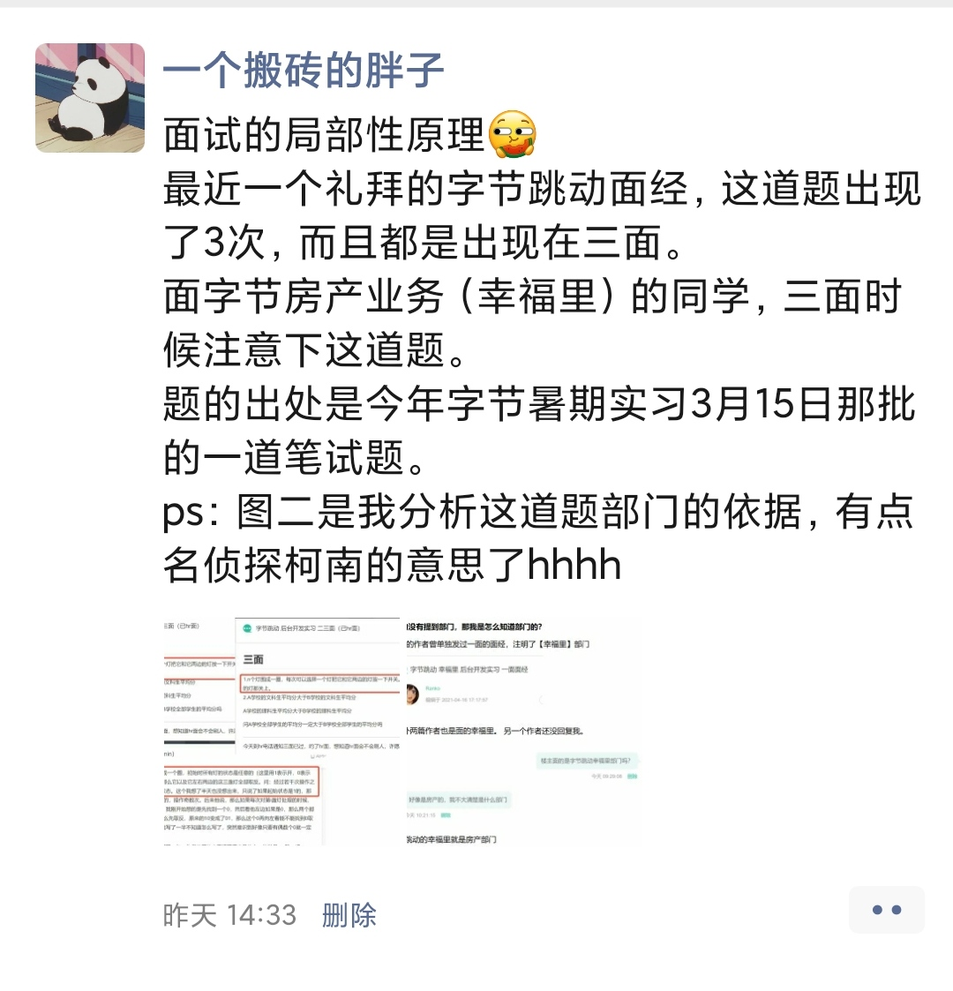
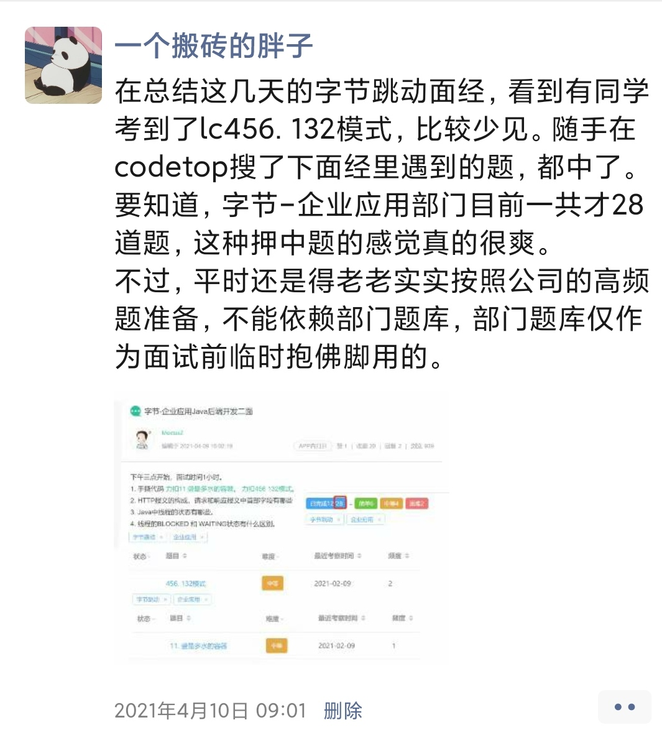

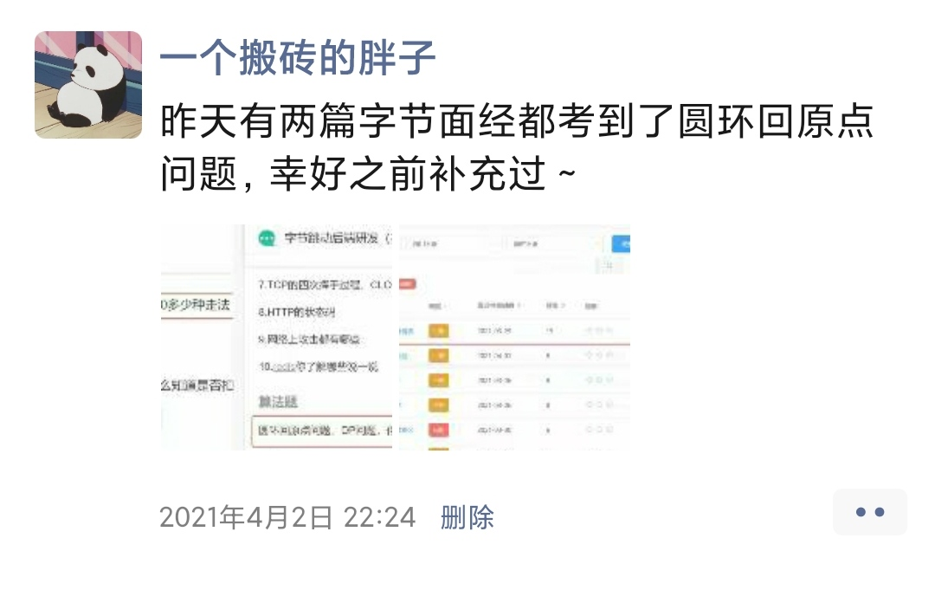
我会在朋友圈分享最近的考题
感兴趣的可以加好友围观一波

